TD
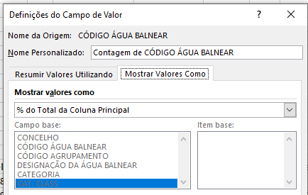
Contagem de CÓDIGO ÁGUA BALNEAR | Rótulos de Coluna
 | COS&TRA |  |  |  |  | COS&TRA Total | INT |  |  |  | INT Total | Total Geral
Rótulos de Linha | Aceitável | Boa | Excelente | Má | Sem classificação |  | Aceitável | Boa | Excelente | Sem classificação
AÇORES | 1 | 2 | 81 | 1 | 3 | 88 |  |  |  |  |  | 88
ARH-ALENTEJO |  | 3 | 32 |  |  | 35 |  |  | 9 | 1 | 10 | 45
ARH-ALGARVE | 1 | 3 | 103 |  |  | 107 |  | 1 | 1 |  | 2 | 109
ARH-CENTRO |  | 4 | 36 |  |  | 40 | 2 | 19 | 36 | 1 | 58 | 98
ARH-NORTE | 2 | 1 | 77 |  |  | 80 | 2 | 7 | 26 | 6 | 41 | 121
ARH-TEJO | 2 | 5 | 87 |  | 4 | 98 | 1 | 8 | 35 | 3 | 47 | 145
MADEIRA |  | 4 | 51 | 2 | 4 | 61 |  |  |  |  |  | 61
Total Geral | 6 | 22 | 467 | 3 | 11 | 509 | 5 | 35 | 107 | 11 | 158 | 667

